상품제안서
에코라이프 전통 실크 대나무부채 핸드메이드 접이식 부채 | 상품코드: F26666

 |  |  |  |  |  |  | 02-412-0044 | www.easy1.co.kr
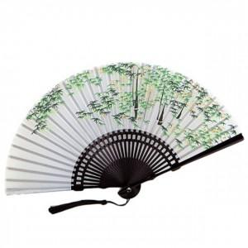

【상세/제작정보】 | 스티커 별도문의

【인쇄/포장옵션】 | / 포장불가능

【공급단가】 | 수량 | 100~ | 300~ | 500~ | 1,000~ | 3,000~
*VAT별도 | 단가 | 8,580원 | 8,440원 | 8,250원 | 7,920원 | 7,590원

【상품 URL】 | https://dev.easy1.co.kr:443/src/goods_detail.php?gdno=26666

